员工差旅明细
 | 【员工差旅报销单】

 |  | 姓名: |  | 郑金宏 |  | 职位: |  | 业务经理
 |  | 发生地: |  | 珠海 |  | 部门: |  | 会奖6部
 |  | 发生日期: |  | 2023年12月3-6日 |  | 报销日期: |  | 2023-12-18
 |  |  |  |  |  | 团号:

 | 序号 | 报销项目 | 用途 |  | 实际报销金额 | 合格发票金额 | 不合格发票金额 |  | 备注
 | 1 | 差旅费 | 机票 |  | 1289.88 | 1290.00 |  |  | 12月3日，北京-珠海机票
 | 2 |  | 餐费 |  | 49.30 | 49.30 |  |  | 12月4日，餐费
 | 3 |  |  |  | 0.00
 | 4 |  |  |  | 0.00
 | 5 | 其他 |  |  | 0.00
 | 6 |  |  |  | 0.00
 | 7 |  |  |  | 0.00
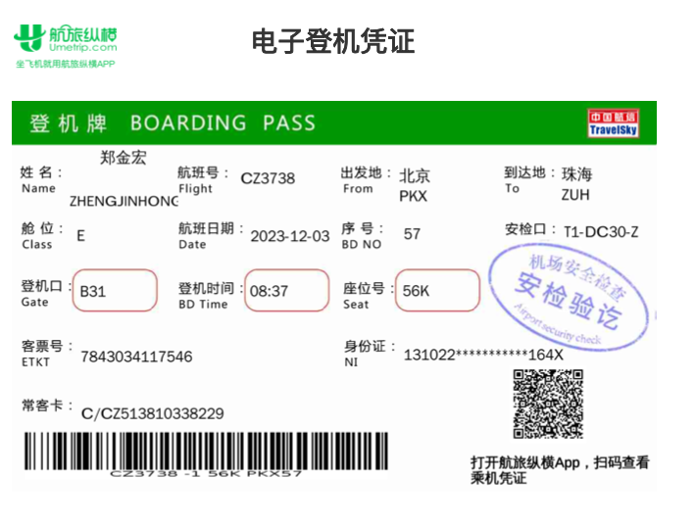
 | 合计 |  |  |  | 1,339.18 | 1,339.30 | 0.00

 | 合格发票金额 |  |  |  | 补票金额 |  |  |  | 报销总金额
 | 1,339.30 |  |  |  | 0.00 |  |  |  | 1339.30

 | 报销人: |  |  | 总监： | 合规: |  |  | 财务：

【员工上会补助统计单】

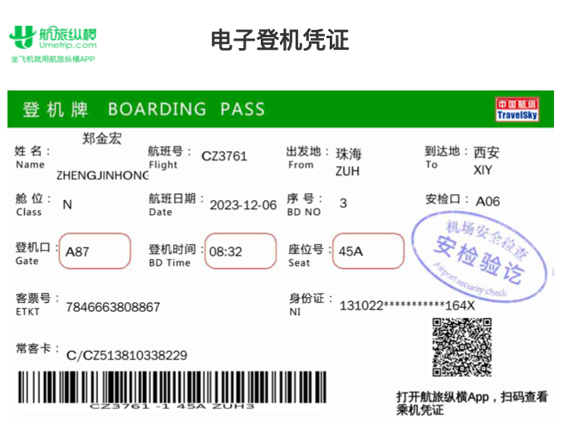
 |  | 姓名: |  | 郑金宏 |  | 职位: |  | 业务经理
 |  | 发生地: |  | 珠海 |  | 部门: |  | 会奖6部
 |  | 发生日期: |  | 2023年12月3-6日 |  | 报销日期: |  | 2023-12-18
 |  |  |  |  |  | 团号:

 |  | 出差城市 | 出差起止日期 |  | 每天金额 | 天数 | 合计 |  | 备注
 | 1 | 珠海 | 2023-12-03 |  | 200.00 | 1.00 | 200.00
 | 2 | 珠海 | 2023年12月4-5日 |  | 100.00 | 2.00 | 200.00
 | 合计 |  |  |  |  | 3.00 | 400.00
 | 报销人: |  |  | 总监： | 合规: |  |  | 财务：

